trc파일 경로
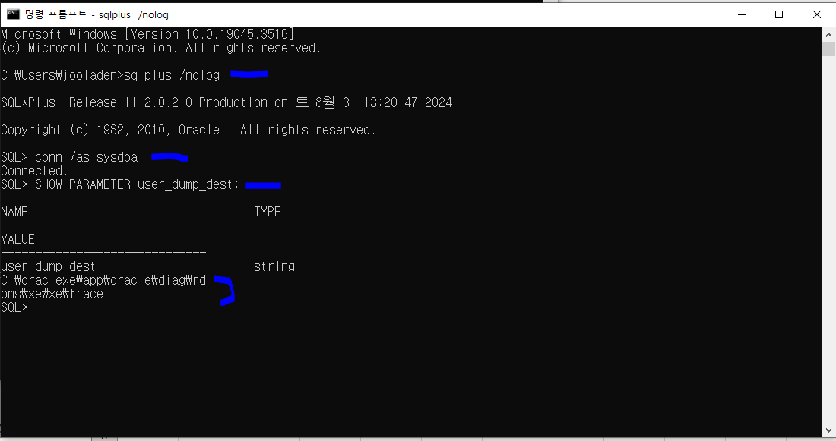
cmd : | 관리자 권한이 아니어도 된다. | C:\oraclexe\app\oracle\diag\rdbms\xe\xe\trace
SHOW PARAMETER user_dump_dest;
 | conn 은 system이상…....scott는 안됨

trace start query end
SYSTEM계정으로 들어가야 함(Toad)
ALTER SESSION SET EVENTS '10046 TRACE NAME CONTEXT FOREVER, LEVEL 12';
select *
from
scott.dept a,
scott.emp b
where 1 = 1
and a.deptno = b.deptno
and a.deptno = 30
ALTER SESSION SET EVENTS '10046 TRACE NAME CONTEXT OFF';

